E-Rモデル エンティティ一覧
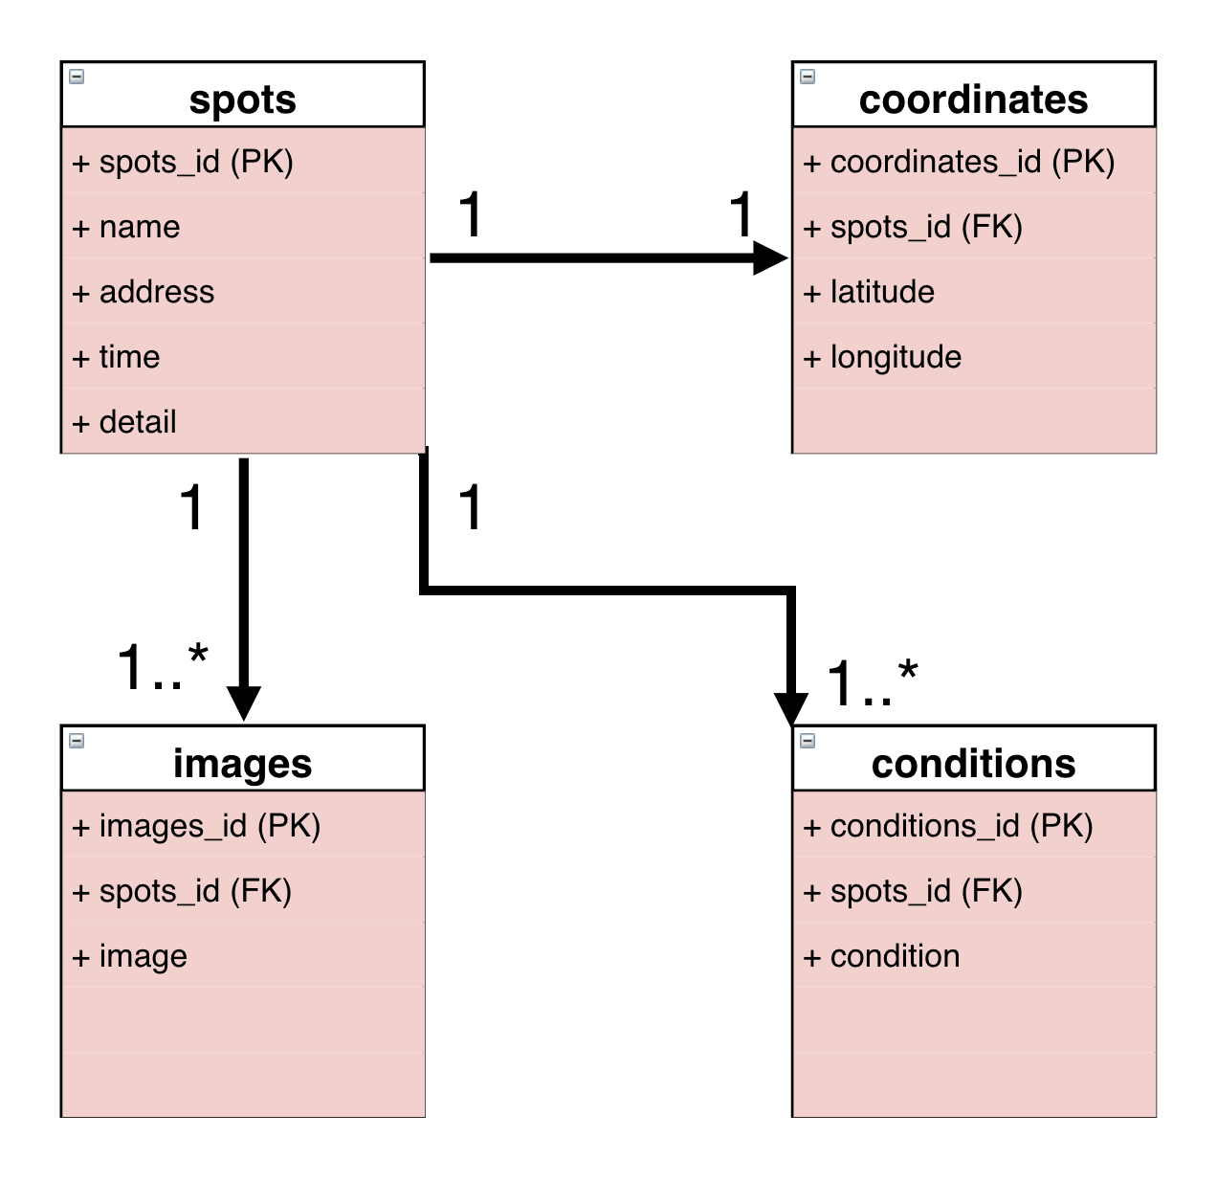
E-R図
システム名 |  | Asobanto⤴ |  | 作成者 | 中島 伶
工程名 |  | システム設計 |  | 作成日付 | 2023-10-15
ドキュメント名 |  | データベース設計書 |  | バージョン
E-R図ID |  | ER0001 |  | 更新者
概要 |  | ER図モデル・エンティティ一覧を管理する |  | 更新日付

エンティティ一覧
No. | 論理エンティティ名 | 物理エンティティ名 | エンティティ種別 | 定義
1 | スポット | spots | マスター | スポットの情報
2 | 座標 | coordinates | イベント | 座標の情報
3 | 画像 | images | イベント | 画像の情報
4 | 条件 | conditions | イベント | 条件の情報

E-Rモデル図

